Quy trình mua bán hàng.
 |  |  |  | Liên lạc tới KH chốt đơn khi có thông báo Mail.
 | Có thông báo Mail đến QLCH |  |  |  |  |  |  | Ký tạo hợp đồng Online.

Đặt hàng thành công |  | Tình trạng ĐH là " Đang xly" | Xác nhận đơn hàng |  |  |  |  |  | Vận chuyển, chờ khách hàng thanh toán |  | Hoàn tất đơn hàng
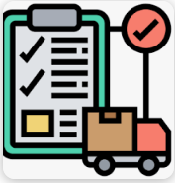
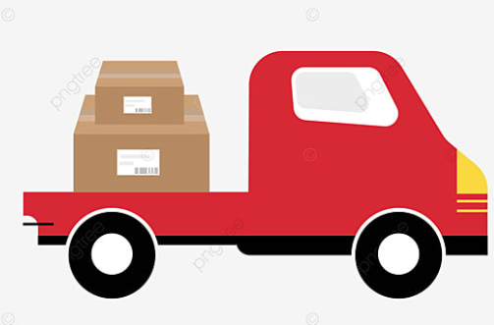
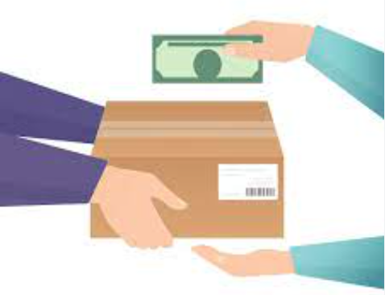
 |  |  |  |  |  | Chuyển trạng thái " Chờ thanh toán"
 |  |  |  |  | OK
 |  |  |  |  |  | Kh ko có quyền " Hủy đơn" nữa.

 |  |  |  |  | NG

 |  |  |  |  |  |  | Khách hàng yêu cầu Hủy đơn hàng

 |  | Quyền "xem" đơn hàng.
 |  |  |  |  |  |  |  |  |  | Chuyển đơn hàng đến thùng rác và xóa đơn hàng cho kh

 |  | Quyền " Yêu cầu hủy" đơn hàng. |  |  | Thông báo Mail đến QLCH |  |  |  | Liên lạc xác nhận

